受験申込書(団体)
【一括申込における個人情報の取扱いについて】 必ずお読みください。
・受験申込~結果のお知らせに至るまでの問合せ対応、試験結果のお知らせ、資格取得後の資格者情報のご提供は、
一括して申込責任者経由でご連絡いたします。
・予め受験者各位に個人情報が申込責任者宛に提供されることを周知し、各受験者の同意を得た上でお申込みください。
・各受験者は、専用ページより各受験者自身で同意の登録をお願いいたします。
・申込責任者は受験者へ、専用ページURL(※1)と一括管理番号(※2)を案内してください。
・登録の際は、「一括管理番号」が必要です。
・同意登録の確認は日本認証で行い、未登録の受験者については、申込責任者宛にご連絡いたします。
・「同意書」シートもご確認ください。
 | セーフティベーシックアセッサ防爆電気機器安全分野(SBA-Ex) 団体試験申込書

 | 下記及び「受験者名簿」シートに必要事項記入の上、下記メールアドレス宛に送信してください。
 | セーフティベーシックアセッサ担当： sba@j-cert.com |  |  | ※がついている項目は入力必須項目です。

 | ※ | 一括管理番号
＜受験情報＞
 | ※ | 申込日
 | ※ | 試験実施日
 | ※ | 試験実施場所
 | ※ | 受験区分 (EG1～EG3)
 | ※ | 受験者数 |  |  | 人
 |  | 受験料単価(税込) |  |  | 円（税込）
 |  | 受験料総額(税込) |  |  | 円（税込）
 | *認証カードをご希望された場合は、受験料とは別に1650円（税込）/枚の発行費用が必要となります。
 | 発行費用は、受験料とは別にカード発行時に請求いたします。 |  |  |  |  | ※1 個人情報の取扱いについて、受験者の同意登録はこちらからお願いします。(専用ページ)
 | *G3、G4でのJC講師の交通費、宿泊費等は別途実費とし実施企業・団体負担となります。 |  |  |  |  | https://www.japan-certification.com/consent_privacy/
 |  |  |  |  |  | ※2 一括管理番号は、メールにてご案内いたします。
＜担当者情報＞ |  |  |  |  |  | ※3 FAQ「請求書について確認したい」
 | 申込責任者：団体試験の計画をとりまとめる責任者 |  |  |  |  | https://www.japan-certification.com/faq/請求書について確認したい/
受験区分について
EG1：SBA-Ex試験のみ
EG2：講習会（企業内講師）＋SBA-Ex試験
EG3：講習会（日本認証講師）＋SBA-Ex試験
 | ※ | 氏名(漢字) | 姓
 |  |  | 名
 | ※ | メールアドレス
 | ※ | 法人格
 | ※ | 会社名(漢字)
 |  | 事業所
 |  | 部署
[ご注意]
【請求書について】
日本認証では請求書および領収書は、電子請求書発行システム「楽楽明細」を利用し、PDFファイルをメールに添付してお送りします。
弊社ホームページのFAQ「請求書について確認したい」(※3)をご確認ください。
・請求書は、試験終了後、当日の出席者確定後に発行します。（発行日は試験実施日とします） ・請求書は、申込責任者宛に送付します。
【資料送付先および発送時期について】
1）試験問題・講習会資料
試験問題および講習会資料は、申込責任者（または資料郵送先）宛に、試験実施日の約1週間前に発送します。
・試験問題は封入・封緘した状態で送付します。 試験当日まで開封せず保管してください。 試験当日は、日本認証担当者または実施責任者（受験区分：G1、G2）が開封してください。
・講習会資料は事前開封可とします。必要に応じて受講者へ事前配布してください。
2）試験結果通知書・要員力量認証証明書（合格者のみ）
試験実施月の翌月末頃、申込責任者宛に発送します。
3）認証カード（希望者のみ）
発行費用：1,650円／1枚 試験実施月の翌々月末頃、申込責任者宛に発送します。
※カード完成後はいかなる理由でもキャンセルおよび変更はできません。「受験者名簿」の氏名（漢字・英字）の確認を必ず行ってください。
【オンライン開催において複数拠点で試験を実施する場合】
本申込書提出前に、事前相談が必要です。 協議後、本申込書の「その他要望事項／連絡事項」欄に、各拠点名および人数を記載してください。
1）当社から貴社への送付
・試験問題 拠点別に分割・封緘した状態で、申込責任者（または資料郵送先）宛に一括発送します。 貴社にて各拠点へ転送してください。
・講習会資料 一括発送します。必要に応じて各拠点へ配布してください。
2）試験実施後の返却（貴社 → 当社）
試験問題および未使用の講習会資料は、拠点分を取りまとめ、全数揃った状態で当社へ返送してください。
【マイページ登録について】
「受験者名簿」シート記載内容をもとに、マイページの仮登録を行います。 記載されたメールアドレスをログインIDとして使用します。 受験者本人のメールアドレスを記載してください。
すでにマイページ登録済みの場合でも、「受験者名簿」シートの内容により、「会社情報」および「会社住所」が上書きされます。
 |  | 役職
 | ※ | 郵便番号
 | ※ | 住所1(番地まで)
 |  | 住所2(ビル名、部屋番号)
 | ※ | 電話番号

 | 実施責任者：現地で試験を実施する責任者 (申込責任者と異なる場合のみ記入して下さい。）
 | ※ | 氏名(漢字) | 姓
 |  |  | 名
 |  | メールアドレス
 |  | 法人格
 |  | 会社名(漢字)
 |  | 事業所
 |  | 部署
 |  | 役職
 |  | 郵便番号
 |  | 住所1(番地まで)
 |  | 住所2(ビル名、部屋番号)
 |  | 電話番号

 | 資料郵送先：現地で郵送物を受け取る担当者 (申込責任者と異なる場合のみ記入して下さい。）
 | ※ | 氏名(漢字) | 姓
 |  |  | 名
 |  | メールアドレス
 |  | 法人格
 |  | 会社名(漢字)
 |  | 事業所
 |  | 部署
 |  | 役職
 |  | 郵便番号
 |  | 住所1(番地まで)
 |  | 住所2(ビル名、部屋番号)
 |  | 電話番号

 | 試験実施場所：資料送付先と異なる場合は記入願います。
 |  | 会社名
 |  | 事業所名/会場名
 |  | 郵便番号
 |  | 住所1(番地まで)
 |  | 住所2(ビル名、部屋番号)

 | 会場までの交通手段について： 最寄駅、及びそこから会場までのアクセス方法等、記入ください。
 | （バス/タクシーの使用要否、送迎の有無等）

 | 入門時の注意点：特別な手続きが必要、複数の入門口がある等、入門時の注意点がある場合記入ください。

 | 講習/試験時間について：講習/試験時間の変更をご希望の場合は、ご希望の時間を記入願います。
 | ※標準の講習/試験時間 |  | SBA-Mo：9：00～17：00（昼休憩12：00～13：00）
 |  |  | SBA-Ex：10：00～17：00（昼休憩12：00～13：00）

 | その他要望事項/連絡事項

 | ※海外で実施の場合、講師の交通手段等は別途お打合せとなります。
 | ※オンライン開催で複数拠点にて試験を実施する場合は、事前にご相談ください。 |  |  |  | V2.11

 |  | 日本認証事務局用
 |  | 取引先コード
 |  | 帳票種別 | 1

受験者名簿
メールアドレス欄には、受験者ご本人のメールアドレスを記入願います。
※ご記入いただいたメールアドレスをマイページのログインIDとして使用します。
■入力時には、セル/行の削除やカット＆ペーストはしないでください。（本シートを参照しているデータがエラーとなってしまいます。） ※欠席/変更の場合は列Bを欠席を選択し、追加となる場合は最終行に追記してください。
■認証カードは、受験料とは別に1,650円/枚の発行費用が必要です。発行費用はカード発行時に請求いたします。
セーフティベーシックアセッサ防爆電気機器安全分野(SBA-Ex) 団体試験申込書 受験者名簿
※がついている項目は入力必須項目です。

 |  | 氏名(漢字) |  | 氏名(カナ) |  | 氏名(英語) |  |  |  |  | 会社情報 |  |  |  |  |  |  |  | 会社住所
No | 出欠 | ※姓 | ※名 | ※セイ | ※メイ | ※Family name | ※First name | ※メールアドレス | ※生年月日 | ※認証カード | 法人格位置 | 法人格 | ※会社名(漢字) | ※会社名(カナ) | ※会社名(英語) | 事業所 | 部署 | 役職 | ※会社郵便番号 | ※会社住所1(番地まで) | 会社住所2(ビル名・部屋番号) | ※会社電話番号
例 | 出席 | 認証 | 太郎 | ニンショウ | タロウ | Ninsho | Taro | info@j-cert.com | 2000-01-01 | 要(別途カード代が必要） | 前 | 株式会社 | 日本認証 | ニホンニンショウ | Japan Certification Corporation | 本社 | SA事業部 | 部長 | 532-0004 | 大阪府大阪市西宮原2-7-53 | Marutaビル8階 | 06-4807-3337
1
2
3
4
5
6
7
8
9
10
11
12
13
14
15
16
17
18
19
20
21
22
23
24
25
26
27
28
29
30
31
32
33
34
35
36
37
38
39
40
41
42
43
44
45
46
47
48
49
50
51
52
53
54
55
56
57
58
59
60
61
62
63
64
65
66
67
68
69
70
71
72
73
74
75
76
77
78
79
80
81
82
83
84
85
86
87
88
89
90
91
92
93
94
95
96
97
98
99
100

同意書
【団体申込における個人情報の取扱いについて】 必ずお読みください。
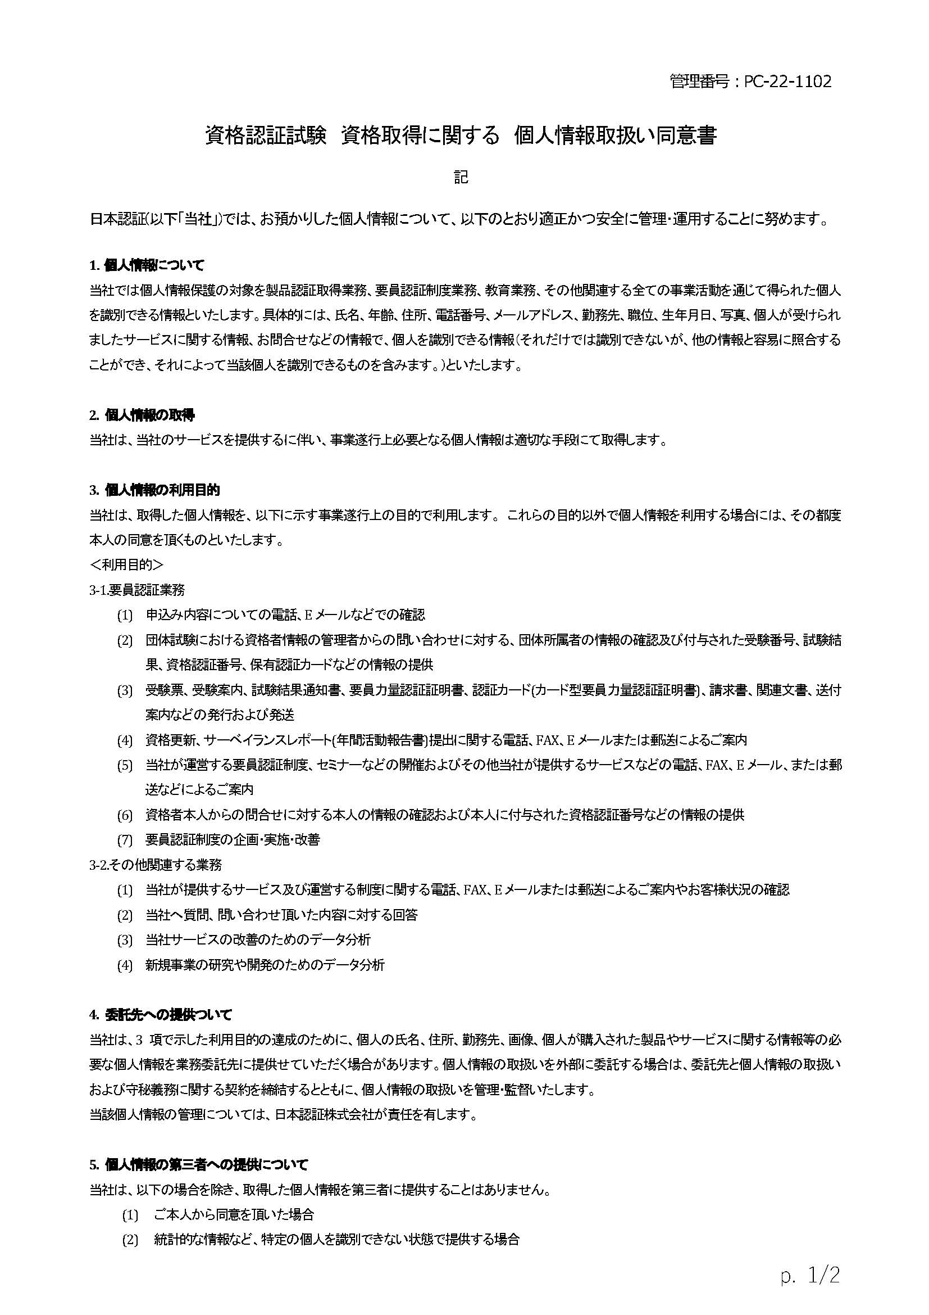
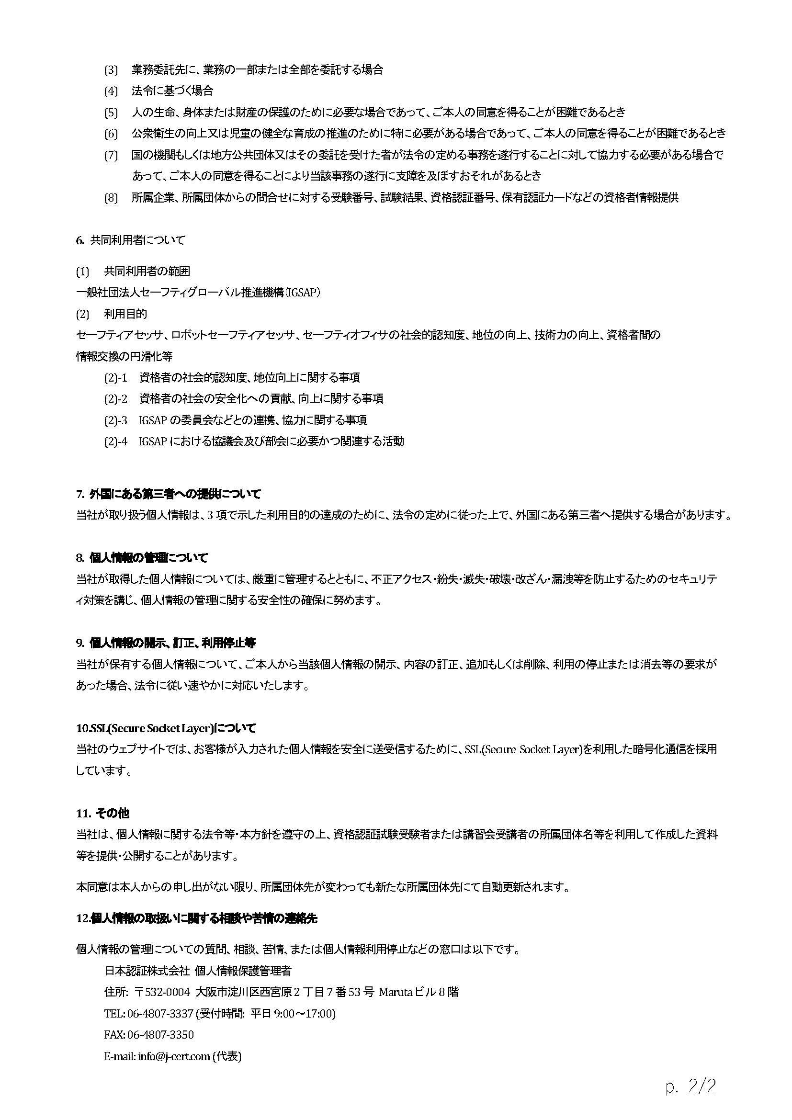
資格認証試験 資格取得に関する 個人情報取扱い同意登録のお願い

 | 日本認証では資格認証（要員認証）試験業務を実施するにあたって受験者に関する個人情報をご提供いただくことになりますが、
 | お預かりした個人情報情報の取扱について、右記の「資格認証試験 資格取得に関する 個人情報取扱い同意書」のとおり適正に管理し、
 | 保護に努めて参ります。

 | 申込責任者の方へ
 |  | 受験申込~結果のお知らせに至るまでの問合せ対応、試験結果のお知らせ、資格取得後の資格者情報のご提供は、
 |  | 一括して申込責任者経由でご連絡いたします。
 |  | 予め受験者各位に個人情報が申込責任者宛に提供されること周知し、各受験者の同意を得てください。
 |  | 受験者へ専用ページから受験者自身で同意の登録をするよう、専用ページURLと一括管理番号の案内をお願いいたします。
 |  | 受験申込書の受験者名簿シートに記載の全ての受験者様の同意が必要です。

 |  | ※1 個人情報の取扱いについて、受験者の同意登録はこちらからお願いします。(専用ページ)
 |  | https://www.japan-certification.com/consent_privacy/
 |  | ※2 一括管理番号は、メールにてご案内いたします。 同意登録の際に一括管理番号が必要です。

 | 受験者の方へ
 |  | 専用ページより各受験者自身で同意の登録をお願いいたします。
 |  | ご登録の際、一括管理番号が必要です。

 | 同意登録の確認について
 |  | 受験申込書のご提出前に同意のご登録を完了してください。
 |  | 日本認証で確認をさせていただき、未登録の受験者がいた場合は申込責任者様宛にご連絡いたします。
 |  | 専用ページURLから同意登録が出来ない場合はご相談ください。

 | ご協力のほどよろしくお願いいたします。

